全民代分享好礼优化
全民代分享好礼优化 |  |  |  |  |  | 测试总数量 | 19
测试平台 |  |  | 账服 | 测试日期 |  | Pass | 19
系统&版本 |  |  |  | 最后更新 |  | Fail | 0
文档编写人 |  |  |  | 文档测试人 |  | N/A | 0
策划负责人 |  |  |  | 审阅人员
参考档

序号 | 平台 | 模块 | 功能点 | 前置条件（测试点） | 操作步骤 | 预期结果 | 测试结果 | 备注
1 | 账服 | 全民代管理-分享好礼-达标限制 | 有效打码量为空时不限制 | / | 1、在有效打码量输入框中留空 2、不配置打码量游戏 3、点击保存按钮 | 保存成功，页面提示保存成功 （前端验证）成功成为下级后，无需打码量，上级的分享宝箱成功人数+1 | Pass
2 |  |  | 有效打码量配置且游戏配置完整 | / | 1、在有效打码量输入框中输入数值：10000 2、在打码量游戏配置中选择至少一个游戏 3、点击保存按钮 | 保存成功，页面提示保存成功 （前端验证）下级符合条件后，上级的分享宝箱成功人数+1 | Pass | 
3 |  |  | 有效打码量有值但游戏未配置时提示错误 | / | 1、在有效打码量输入框中输入数值：5000 2、不配置任何打码量游戏 3、点击保存按钮 | 保存失败，页面提示：请进行打码量游戏配置 | Pass | 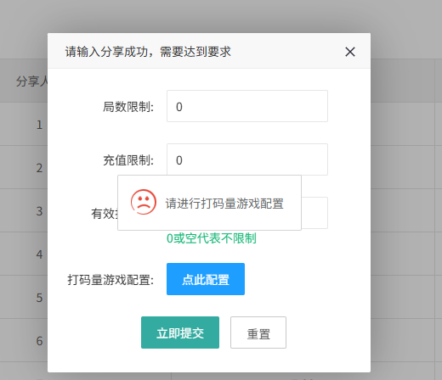
4 |  |  | 打码量游戏多选功能 | / | 1、在有效打码量输入框中输入数值：20000 2、打开打码量游戏配置组件 3、选择多个游戏（如：游戏A、游戏B、游戏C） 4、点击保存按钮 | 保存成功，所选游戏被正确保存并计算有效打码量 | Pass
5 |  |  | 修改有效打码量配置 | / | 1、找到已存在的配置记录 2、修改有效打码量数值 3、点击保存按钮 | 保存成功，新的打码量数值被更新 | Pass
6 |  |  | 有效打码量输入非数字字符 | / | 1、在有效打码量输入框中输入字母：abc 2、配置至少一个打码量游戏 3、点击保存按钮 | 保存失败，提示输入格式错误或自动过滤非数字字符 | Pass
7 |  |  | 有效打码量输入特殊字符 | / | 1、在有效打码量输入框中输入特殊字符：<>& 2、配置至少一个打码量游戏 3、点击保存按钮 | 保存失败，提示输入格式错误或自动过滤特殊字符 | Pass
8 |  |  | 有效打码量输入负数 | / | 1、在有效打码量输入框中输入负数：-1000 2、配置至少一个打码量游戏 3、点击保存按钮 | 保存失败，提示打码量不能为负数 | Pass
9 |  |  | 有效打码量输入0 | / | 1、在有效打码量输入框中输入0 2、配置至少一个打码量游戏 3、点击保存按钮 | 0代表不限制，提示保存成功 | Pass
10 |  |  | 有效打码量输入超长数值 | / | 1、在有效打码量输入框中输入超过最大限制的数值（如：999999999999） 2、配置至少一个打码量游戏 3、点击保存按钮 | 保存失败，提示超出最大限制或数值过大 | Pass
11 |  |  | 打码量游戏配置选择单个游戏 | / | 1、在有效打码量输入框中输入数值：5000 2、打开打码量游戏配置组件 3、仅选择1个游戏 4、点击保存按钮 | 保存成功，仅选中的游戏参与有效打码量计算 | Pass
12 |  |  | 打码量游戏配置全选与取消全选 | / | 1、在有效打码量输入框中输入数值：10000 2、打开打码量游戏配置组件 3、点击全选 4、再次点击取消全选 5、选择部分游戏 6、点击保存按钮 | 保存成功，仅选择的部分游戏参与有效打码量计算 | Pass
13 |  |  | 多语言提示-中文 | / | 1、在有效打码量输入框中输入数值：5000 2、不配置任何打码量游戏 3、点击保存按钮 | 保存失败，提示： 请进行打码量游戏配置 | Pass
14 |  |  | 多语言提示-英文 | / | 1、在有效打码量输入框中输入数值：5000 2、不配置任何打码量游戏 3、点击保存按钮 | 保存失败，提示：Please configure the censorship settings for the game. | Pass
15 |  |  | 多语言提示-葡语 | / | 1、在有效打码量输入框中输入数值：5000 2、不配置任何打码量游戏 3、点击保存按钮 | 保存失败，提示：Por favor, configure as definições de censura do jogo. | Pass
16 |  |  | 有效打码量为空时游戏配置可为空 | / | 1、在有效打码量输入框中留空 2、不配置任何打码量游戏 3、点击保存按钮 | 保存成功，不限制打码量 | Pass
17 |  |  | 有效打码量最小边界值 | / | 1、在有效打码量输入框中输入最小边界值：1 2、配置至少一个打码量游戏 3、点击保存按钮 | 保存成功，打码量最小值生效 | Pass
18 |  |  | 局数限制和充值限制 | / | 1、在局数限制输入框中输入数值：1 2、在充值限制输入框中输入数值：100 3、在有效打码量输入框中输入数值：1000 4、配置至少一个打码量游戏 5、点击保存按钮 | 保存成功，页面提示保存成功 （前端验证）成功成为下级后，完成三个限制后，上级的分享宝箱成功人数+1 | Pass
19 |  |  | 佣金到账 | / | 1、成功成为下级后，符合对应的限制条件 | 佣金成功到账，前后端验证 | Pass | 

